地图操作
 |  | 问题人
 | 右边的攻击按钮太小，不够凸显，手机上看不清楚，在主次关系上和左边的标记按钮没有拉开差别。包括其他可能弹出的右边按钮都要一并修改 | 杨扬
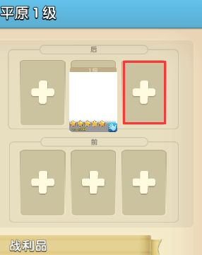 | 地块详情 1. 守军卡牌位置不对，应该在红框所示位置， 2. 另外牌框有点偏窄 3. 守军血条缺失 4. 守军信息不需要显示星级和战斗力 | 熊翔
 | 字体效果（全局效果） 上图为游戏中效果，下图为效果图。游戏中字体的描边不够粗，注意看黄色字体“26级”的差别，更明显 | 熊翔
 | 耐久进度条资源效果不对 | 熊翔
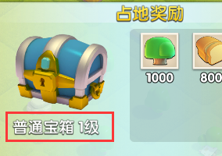 | 地块奖励 宝箱文字，宝箱等级应该为淡黄色字体 宝箱缺少阴影（补充阴影资源） | 熊翔 杨扬
 | 满耐久的地块也要显示耐久度条 “守军战力”的中文和数字都不用加粗（效果图要改） | 杨扬 熊翔
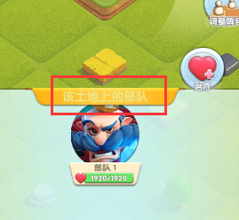 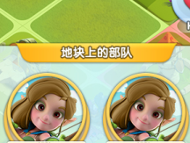 | 1. 选中部队所在地块，标题字体没有还原假图 2. 部队框体缺失 | 熊翔
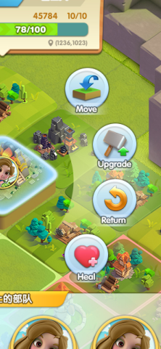 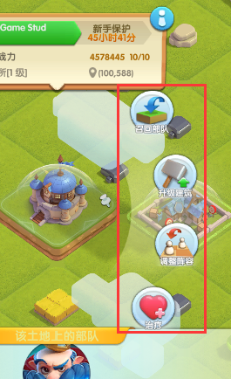 | 右边4个按钮的间距略大，按钮和上下的2个面板间距过小，特别是下面的那个面板，已经被第四个按钮挡住了 | 熊翔
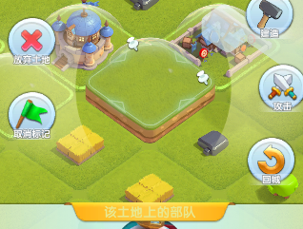 | 地块上有部队，但是没有显示 | 熊翔
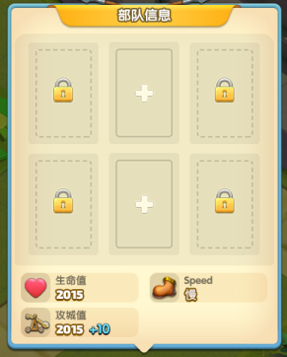 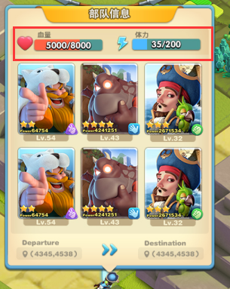 | 停留在地块上的部队，点击查看，应该和行军中的部队，点击查看出现的弹窗信息尽可能一样 | 杨扬
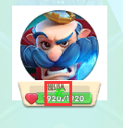 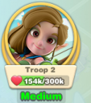 | 选择出征队伍弹窗，下面的队伍距离信息位置和效果不对 | 熊翔
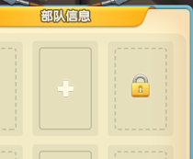 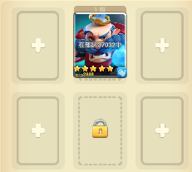 | 选择出征队伍弹窗，上面的英雄框线条跟假图不一致 | 熊翔
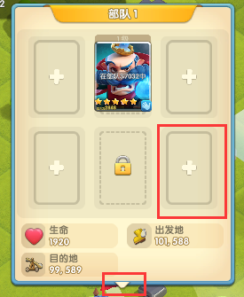 | 1. 行军中部队信息，缺少出发点和目的地坐标信息。（没有还原假图） 2. 英雄框粗了。下面的三角和框体有缝隙 3. 下面缺少撤退按钮（没有还原假图） | 熊翔
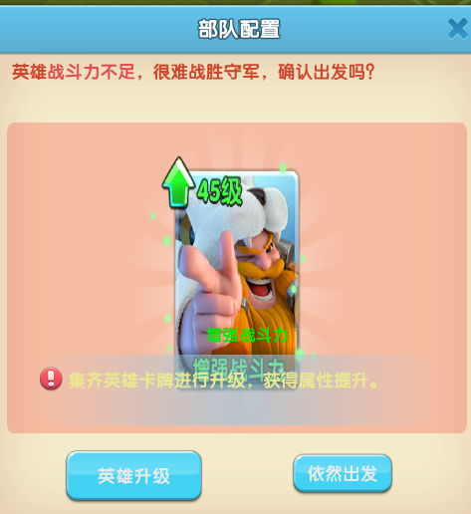 | 1. 红字应该居中对齐 2. 卡牌被拉伸变形了 3. 下面的2个按钮上面的字体缺少描边效果

HUD
 |  | 问题人
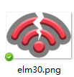 | elm30这是网络不好时弹出的屏幕提示，不应该是原地旋转 elm59这是网络等待中弹出的提示，应该是原地转菊花 | 熊翔
 | 等级框的黑色描边效果不是很搭，建议把进度条改成有立体感的，再把外面的黑色描边削弱一点，换成带阴影感觉的 | 杨扬
 | 1. 左边部队栏，缩小的状态没有那个缩进按钮。 2. 部队小头像没有正确显示出来，在有资源的情况下。 3. 部队栏缺少展开功能 | 熊翔
 | 1. 聊天栏，内容的字体缺少描边效果 2. 频道字体颜色错误（世界、联盟） | 熊翔
 | 1. 图标下的字体效果不对 2. 字体下面不需要黑色片 3. 内容描述字号太小 4. 内容描述后面缺少一个白色箭头 5. 缺少完成任务后变色的效果（不确定） | 熊翔
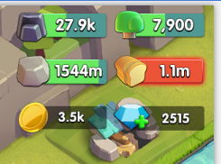 | 右上角各种资源排列不好看，信息多而乱 超过5位数后就超出了进度条，需要简化长度 | 杨扬
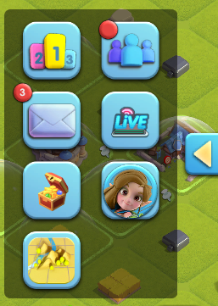 | 1. 右侧侧边栏按钮组，弹出速度太慢 2. 侧边栏展开后点击其他地方应该自动关闭 3. 管家按钮缺少正式资源 | 熊翔 杨扬
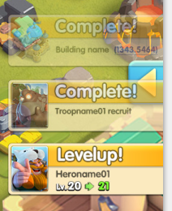 | 右侧信息提示缺失 | 熊翔
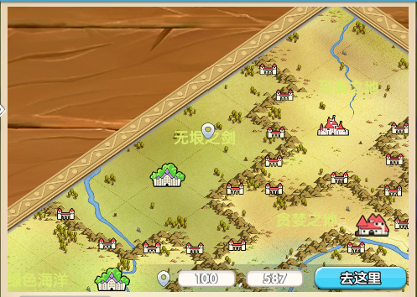 | 小地图缺少边框
 | 小地图坐标输入框样式不好看，要换 | 杨扬
 | 小地图字体缺少描边 | 熊翔
 | 小地图城市列表，占领联盟名称应该紧接城市名 右边资源奖励应该紧贴框体右侧 关隘列表也有同样问题 另外关隘列表缺少每个关隘的国家名、郡名 | 熊翔
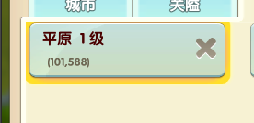 | 列表内的选中框被遮住了一部分 | 熊翔
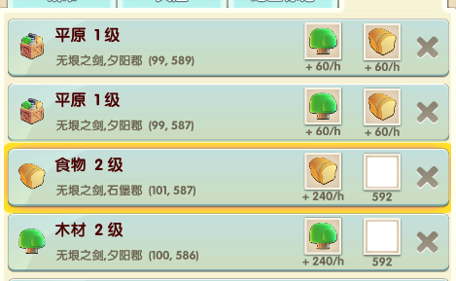 | 领土列表，默认排序应该是从高级地到低级地 右边图标资源有加载不正确的 | 熊翔
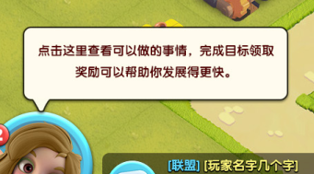 | 没有看到管家提示 | 熊翔
 | 贡品按钮里面的图案歪向了左边，视觉上没有居中对齐 | 熊翔

建筑
 |  | 问题人
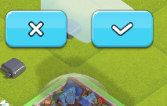 | 建造前的取消按钮为红 | 熊翔
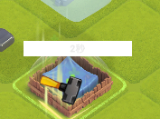 | 建造的进度条没有正确显示 | 熊翔
 | 选项卡类型窗口都有类似的显示错误 | 熊翔
 | 贡品不可领取提示，文字没有垂直居中对齐 点击任何地方应该自动关闭的功能缺失 | 熊翔

任务
 |  | 问题人
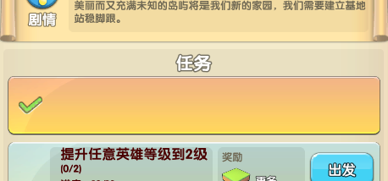 | 已领取的任务显示不正确，没有还原假图

管家
 |  | 问题人
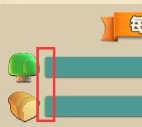 | 管家每日建议的进度条，左边有错误的显示 | 熊翔
 | 进度条太长了 | 熊翔
 | 小标题短了，将来做本地化可能有问题 | 熊翔
 | 实力值图标用错了 | 熊翔
 | 玩家信息里面，去掉ID信息显示 另外需要做一张没有被沦，也没有加入联盟的假图，以保证这里信息较少时也不难看 | 杨扬
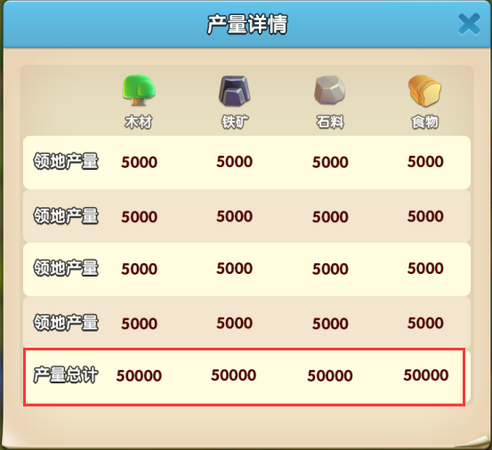 | 玩家的产量详情，最下面一行总计，字体需要与上面几行有所区分 | 杨扬

